竞技精灵
精灵 | 职业 | 组合 | 伤害类型 | 普通技 | 超必杀 | 传说技 | 特殊技
命运传说·女帝 | 通灵师 | 女帝阵 | 超魔攻 | 塔罗・命运辉光 提升自身超魔攻、暴击率和命中率各35%,出手后恢具自身15000点血量 | 命运・塔罗幻光轮 提升自身超魔攻、暴击率和命中率各40%,免疫次伤害并嘲对手下一只出手的精灵攻击自己(讽和免疫效果只能生效3次） | 钻石版女帝传说技 1.被动放果:全居性提升20% 2.每次成功免疫,增加自身景击率和命中本各20%,最高可叠加4次 | 女帝通灵 传说·女帝每集齐8个通灵之魂,通灵塔罗天使,仅触发两次; 通灵之魂收集方式: 1.已方每只精灵首次被击杀时(不包括溅射,反弹,烧伤等F直接伤害致死),均可通灵之魂 2.己阵精灵每次免疫伤害时,获得3个通灵
龙尊传说·圣主 | 召唤师 | 女帝阵 | 超物攻 | 统御・万龙圣尊 攻击时,提升自身全属性和命中率各30%,无视对手30%防御 被动效果: 1.进入战斗前额外提升自身气势50点,血里及血里上限提升25%; 2.无视非直接伤害 | 龙成·御龙傲天决 在召唤前,若受到致命伤害,则直接召唤契约精灵出战; 首次释放超杀技时,召唤契约精灵出战同时恢复自身100点气势,吸收下一次伤害转化为自身血里; 此后每次释放超杀技时,提升自身全属性,暴击率和命中率各40%,且无视对手40%防御 | 龙尊圣主传说技 1被动放果:全属性提升25% 2受到的伤害减少20%值
传说圣猿·悟空 | 超级英雄 | 女帝阵 | 超物攻 | 御龙・圣灵破邪击 提升自身伤害50%,命中率75%; 并清除对手增益效果,出手后免疫一次攻击 | 御龙・灵火棒击 提升自身伤害35%,命中率50%; 金刚圣体(被动效果) 1.受到一切非直接伤害时,吸收并转化为自身气势; 2.每次出手后,额外出手一次 | 神灵悟空传说技 1.被动效果:全属性提升15%,破击率提升30% 2.攻击时,无视对手超物防和超防15% | 圣龙灵咒 基础效果:全阵生命增加21000点,己阵精灵连击时,提升全阵命中率25%； 领袖效果:当神灵悟空存活时,全阵全性增加1900点,伤害提升20%
梵瑞 |  | 女帝阵 | 超物攻 | 启・天命之书 被动效果: 1.进入战斗时,提升自身血里和血里上限各40%; 2.梵瑞保护身前一横排精灵,当他们被攻击时,该攻击由梵瑞来承受; 3.被神光、神暗精灵攻击时,受伤减少30% | 破・圣灵启天咒 恢复自身血里40%,超物攻提升20000,免疫一次攻击; 两回合内免疫负面效果和控制技 | 梵端传说技 1.被动效果:全属性提升25% 2.被动放果:提升自身防暴率和格挡率各40%
雅典娜 |  | 女帝阵 | 超魔攻 |  |  | 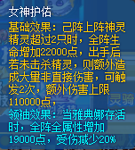
超神龙 | 契约兽 | 女帝阵 | 超物攻 | 龙啸星陨灭 被动效果: 1.免疫反弹伤害,负面效果和控制技 2.暴击率久提升100% 3.进入战斗时,呼唤超级龙神立即出手一次,对敌阵站位最靠前的一只精灵造成伤害,并降低对手超物攻和超魔攻50%(效果无法被免疫,持续一回合) | 超神・宇宙星陨爆 免疫一次伤害,提升自身100%命中率,呼唤超级龙神助战两回合,龙神伤害大幅提升。 超级龙神在己车最后一位出手,对敌阵站位最靠前的一只精灵造成伤害,并降低对手超物攻和超魔攻50%(效果无法被免疫,持续一回合) | 超神圣龙传说技 1.被动效果:全属性提升25%,起始气势提升50点 2.释放超必杀技时,100%降低敌阵1个通灵之魂

极耀时空挑战
关卡 | 一键破阵价格
极光1 | 19 | 极致守护
极光2 | 29 | 第2关 | 第3关 | 第4关 | 第5关 | 第6关
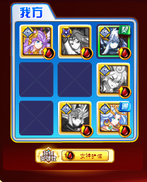
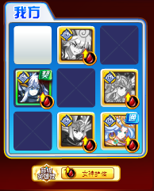
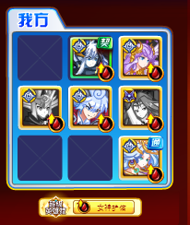
极光3 | 39
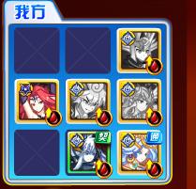
极光4 | 59
极光5 | 79
极光6 | 99
耀光1 | 19
耀光2 | 29
耀光3 | 39
耀光4 | 59
耀光5 | 79
耀光6 | 99

 |  | 第3关
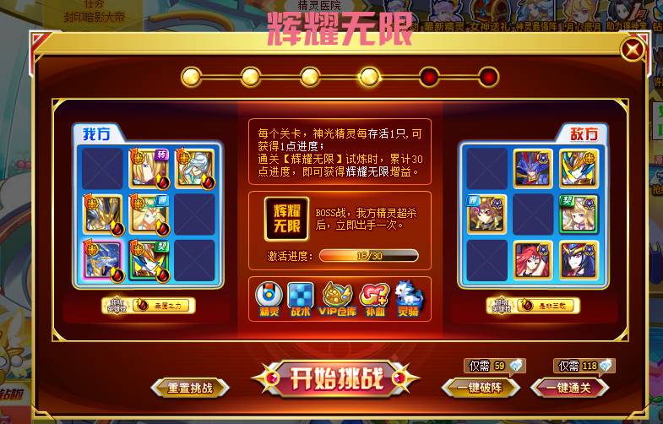

 |  | 第4关

